Tabelle1
Modifizierte bayerische Formel zur
Umrechnung von ausländischen Noten
Diese Notenumrechnung gibt eine Hilfestellung bei der Anrechnung von im Ausland erbrachten Leistungen (Empfehlung der HRK und KMK).

Nmax | höchste erreichbare Note im ausländischen Notensystem (siehe www.anabin.de)
Nmin | niedrigste Note zum Bestehen im ausländischen Notensystem (siehe www.anabin.de)
Nd | in das deutsche System (beste Note: 1; schlechteste Note: 6) umzurechnende Note

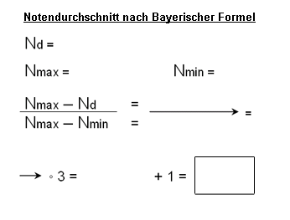

 |  | Bitte geben Sie die zur Berechnung notwendigen Noten in die blauen Kästchen ein:

 |  | N-Max | N-Min | N-D
 |  | 100 | 50 | 67

 |  |  | Ergebnis | 2.98

Das Ergebnis wird zur nächstliegenden deutschen Note gerundet (z.B. 1,6 ® 1,7; 2,4 ® 2,3). Falls das Ergebnis der Formel genau zwischen zwei deutschen Noten liegt, wird zur besseren Note gerundet (z.B. 2,5 ® 2,3; 1,15 ® 1,0).

